Tabelle1
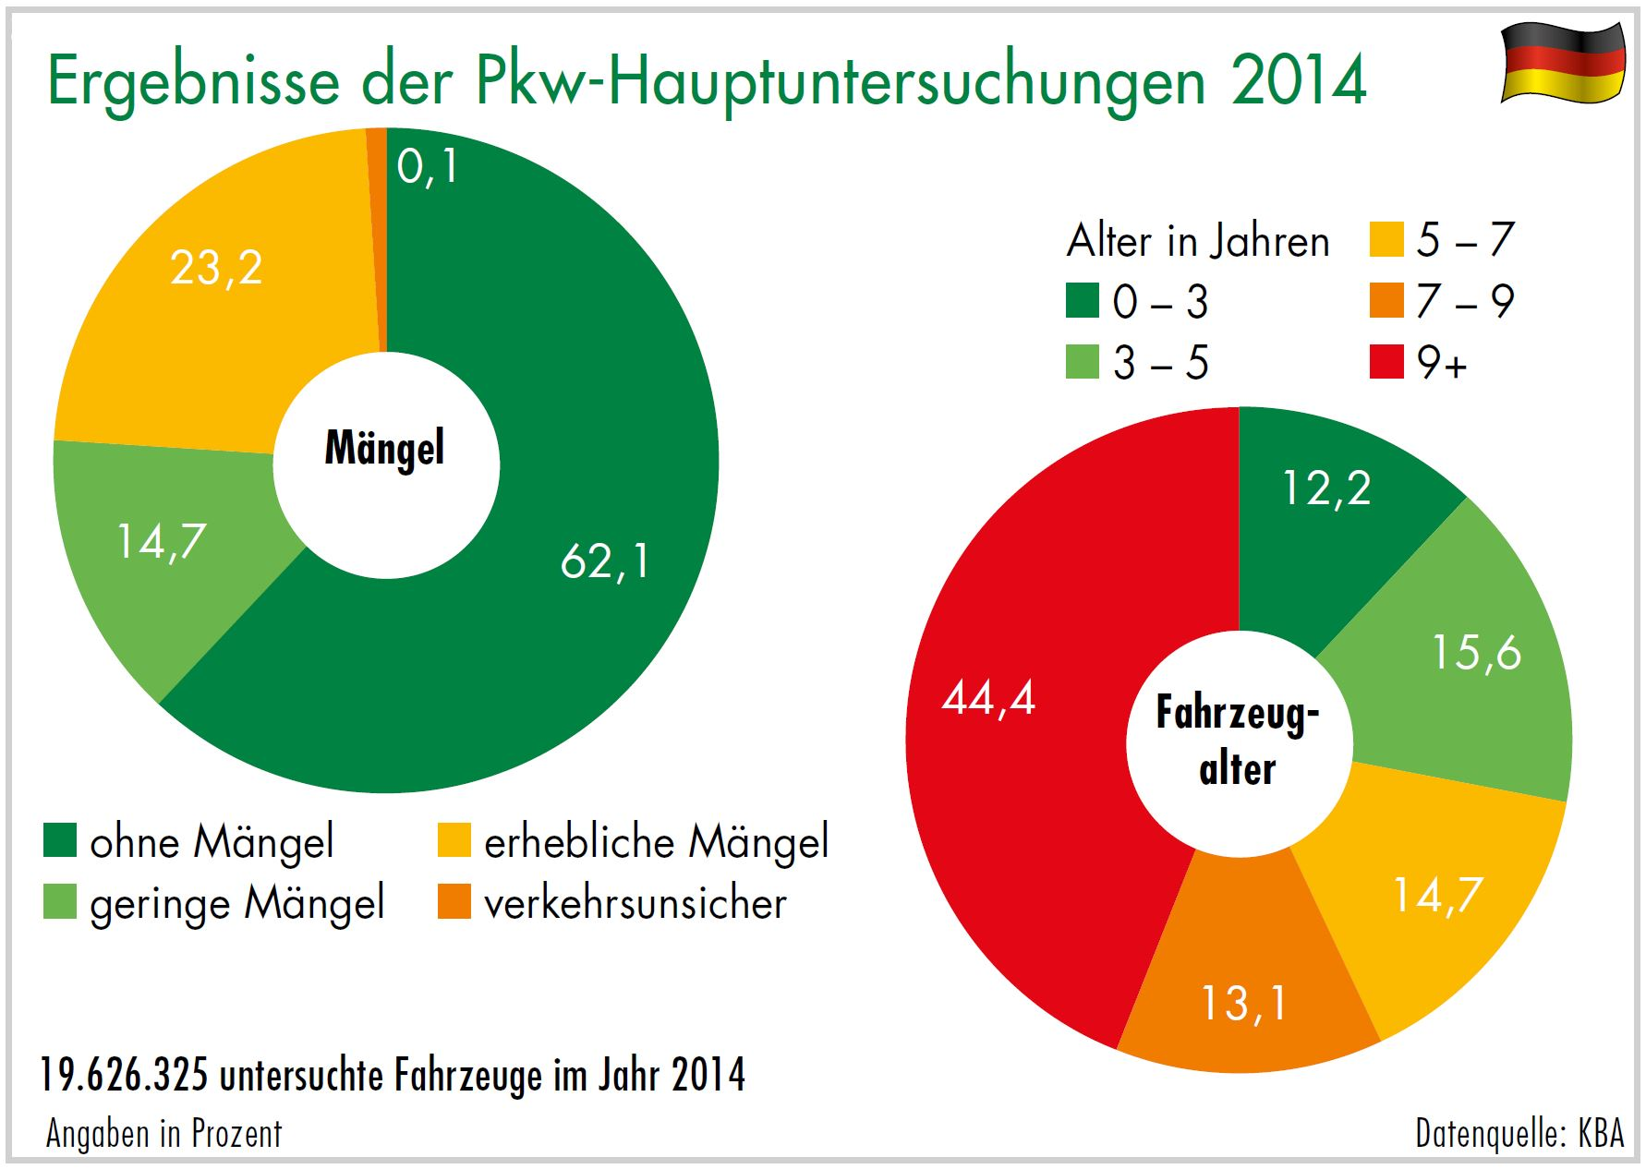
Download: www.dekra-roadsafety.com, Stand 2016

PKW 2014
 | Ohne Mängel |  | Geringe Mängel |  | Erhebliche Mängel |  | Verkehrsunsicher |  | Alter unbekannt
bis 3 | 2,153,144 | 89.70 | 99,470 | 4.10 | 147,623 | 6.20 | 99 | 0.00 | 5
über 3 bis 5 | 2,513,399 | 81.60 | 243,274 | 7.90 | 323,434 | 10.50 | 256 | 0.00 | 9
über 5 bis 7 | 2,066,633 | 71.50 | 347,409 | 12.00 | 477,107 | 16.50 | 449 | 0.00 | 21
über 7 bis 9 | 1,615,588 | 62.80 | 373,814 | 14.50 | 581,596 | 22.60 | 770 | 0.00 | 17
über 9 | 3,860,784 | 44.20 | 1,824,014 | 20.90 | 3,033,850 | 34.80 | 10,490 | 0.10 | 72
Einstufung unbekannt | 3206 |  | 473 |  | 1,082 |  | 1
 | 12,212,754 |  | 2,888,454 |  | 4,564,692 |  | 12,065 |  | 124 | 19,677,965

